EN_01
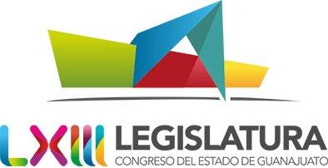 PODER LEGISLATIVO DEL ESTADO DE GUANAJUATO ENDEUDAMIENTO NETO DEL 1 DE ENERO AL 31 DE MARZO DE 2017
 | IDENTIFICACIÓN DE CRÉDITO O INSTRUMENTO | CONTRATACIÓN (A) | AMORTIZACIÓN (B) | ENDEUDAMIENTO NETO (A-B)
 | Creditos Bancarios
 |  |  |  | 0.00
 |  |  |  | 0.00
 |  |  |  | 0.00
 |  |  |  | 0.00
 |  |  |  | 0.00
 |  |  |  | 0.00
 |  |  |  | 0.00
 |  |  |  | 0.00
900001 | Total Créditos Bancarios | 0.00 | 0.00 | 0.00
 | Otros Instrumentos de Deuda
 | ISSEG | 938,365.58 | 29,339,295.49 | -28,400,929.91
 |  |  |  | 0.00
 |  |  |  | 0.00
 |  |  |  | 0.00
 |  |  |  | 0.00
 |  |  |  | 0.00
 |  |  |  | 0.00
 |  |  |  | 0.00
 |  |  |  | 0.00
900002 | Total Otros Instrumentos de Deuda | 938,365.58 | 29,339,295.49 | -28,400,929.91
900003 | TOTAL | 938,365.58 | 29,339,295.49 | -28,400,929.91

 | Bajo protesta de decir verdad declaramos que los Estados Financieros y sus notas, son razonablemente correctos y son responsabilidad del emisor.

